(参考)要求仕様
(参考)要求仕様

■MET-WUP-00-00-a.xls から抜粋
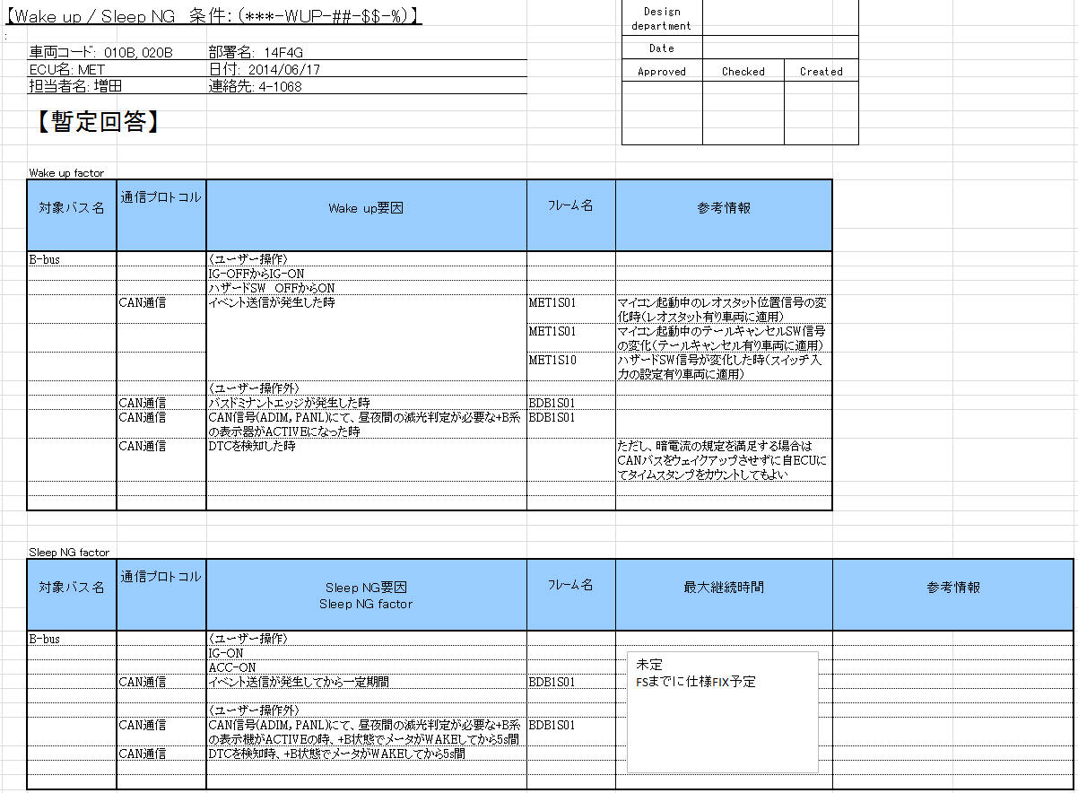

tycan_awake(AppAwakeのWakeup要求として実現する)

tycan_awake(AppAwakeのスリープNG中として実現する)

__obsolete_STD
（凡例）
仕様案② バスウェイクアップ中AppAwake要求リトリガなし

Awake要因ありの状態
Awake要因なしの状態

XXX[appid] : 複数あるAppAwake要求のうちの、 1つ以上のXXXイベントが成立したことを表す

バススリープ

AppAwake要求待ち受け
AppAwake要求中
※1つ以上のAppAwake要求あり
AppAwake[appid]要求エッジ検出 /AppAwake要因ありタイマリセット

AppAwake要因ありタイマタイムアウト
または
AppAwake要求なし

CanNm通常 and AppAwake要求なし
/AppSleepNGタイマリセット
CanNm=通常 and AppAwake要求あり /AppSleepNGタイマリセット

CNM=通常 and AppAwake要求なし /AppSleepNGタイマリセット
CanNm=通常 and AppAwake要求あり /AppSleepNGタイマリセット

CanNm通常以外 and AppAwake要求[appid]エッジ検出なし
バスウェイクアップ
CanNm通常以外 and
AppAwake[appid]要求エッジ検出 /AppAwake要因ありタイマリセット

AppAwake要求あり
AppSleepOK
AppSleepNG

AppSleepNGタイムアウト
または AppAwake要求なし

CanNm通常以外 and
AppAwake[appid]要求エッジ検出なし
CanNm通常以外 and
AppAwake[appid]要求エッジ検出 /AppAwake要因ありタイマリセット

__obsolete_TC
AppAwake要求は短時間しかバスAwakeを要求しないが問題ないか？
観点：AppAwakeが必要になったタイミングの最新値は受信できているので問題ないと考えてよいか。
仕様案① 問題あり。AppAwake要求をリトリガする
仕様案② 問題なし。AppAwake要求をリトリガしない（AXCS/DECSTARの作り） ⇒採用

 | IG Awake

１
+B系の表示器がActive

5s
5s
最新のタイムスタンプ値を受信できない（AXCS/DECSTARの作り） ⇒問題あり。新しいAppAwake要求検出した場合はバスウェイクアップする
 | App Awake1
 | (telltale)

DTC検知
１

5s
 | App Awake2
 | (dtc)

従来（AXCS/DECSTAR）設計

 | bswdへのAwake要求 | なし | あり |  | なし

 | NM状態（バス状態） | スリープ | ウェイクアップ |  | スリープ

 | +Bメッセージステータス | ﾀｲﾑｱｳﾄ(or未受信) | ﾀｲﾑｱｳﾄ(or未受信) のち 通常 |  | 通常 のち タイムアウト

 | +Bメッセージデータ | 前回値(or初期値) | 前回値 のち 最新値 |  | 前回値

今回設計案（仕様案①） |  |  |  | 従来設計からの変更点

 | bswdへのAwake要求 | なし | あり |  |  | なし | あり | なし

 | NM状態（バス状態） | スリープ | ウェイクアップ |  |  | スリープ | ウェイクアップ | スリープ

 | +Bメッセージステータス | ﾀｲﾑｱｳﾄ(or未受信) | ﾀｲﾑｱｳﾄ(or未受信) のち 通常 |  |  | タイムアウト | タイムアウト のち 通常 | 通常 のち タイムアウト

 | +Bメッセージデータ | 前回値(or初期値) | 前回値 のち 最新値 |  |  | 前回値 | 前回値 のち 最新値 | 前回値

今回設計案（仕様案②） |  |  |  | 従来設計からの変更点

 | bswdへのAwake要求 | なし | あり |  | なし |  | あり | なし

 | NM状態（バス状態） | スリープ | ウェイクアップ |  | スリープ |  | ウェイクアップ | スリープ

 | +Bメッセージステータス | ﾀｲﾑｱｳﾄ(or未受信) | ﾀｲﾑｱｳﾄ(or未受信) のち 通常 |  | 通常 のち タイムアウト |  | タイムアウト のち 通常 | 通常 のち タイムアウト

 | +Bメッセージデータ | 前回値(or初期値) | 前回値 のち 最新値 |  | 前回値 |  | 前回値 のち 最新値 | 前回値

